Sheet1
动态规划：从第一个元素 得到第二元素 循环计算直到第n个元素
VS
递归：从最后一个元素一直递推第一个元素

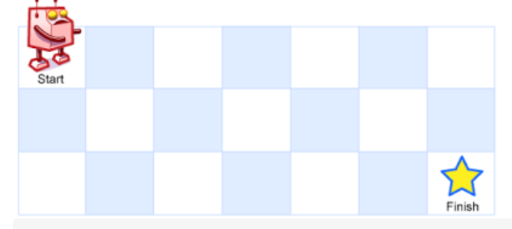
不同路径
一个机器人位于一个 m x n 网格的左上角 （起始点在下图中标记为 “Start” ）。机器人每次只能向下或者向右移动一步。机器人试图达到网格的右下角（在下图中标记为 “Finish” ）。问总共有多少条不同的路径？

输入：m = 3, n = 7 输出：28

解决思路：定义一个 m行 n列的二维数组
<m,n>表示从m节点到n节点的路径数量
初始化 第一行 第一列 所有的值
<m,n> = <m-1,n> + <m,n-1>
得出结果
压缩空间的思路：由于当前采用的二位空间来存储
可以每次根据二维数组中的第一行数据推演出下一行的数据，所以此处采用一维数组进行存储，每次到下一行进行更新覆盖
每次计算时拿着当前数组的值和前一个值相加更新当前值
拓展 行走路径有些格子不允许走
1 | 1 | 1 | 1 | 1 | 1 | 1
1 | 2 | 3 | 4 | 5 | 6 | 7
1 | 3 | 6 | 10 | 15 | 21 | 28

1 | 3 | 6 | 10 | 15 | 21 | 28

